2026.2.23-3.11
无忧存产品周报
 | 周期：2025.2.23 - 2026.3.1 |  | 负责人：张言
无忧存数据指标 |  |  |  |  |  | 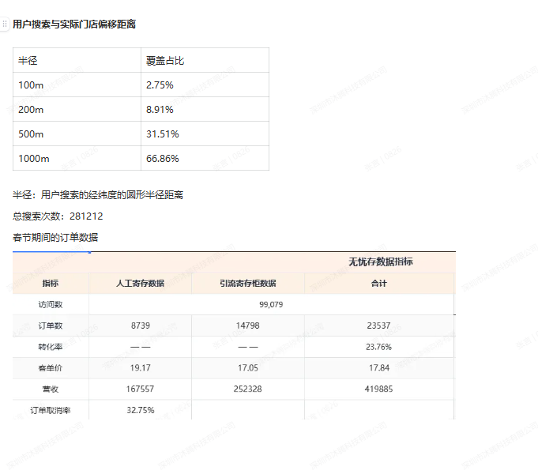
指标 | 人工寄存数据 | 引流寄存柜数据 | 合计 | 环比 | 备注
访问数 | 72,385
订单数 | 7359 | 7583 | 14942
转化率 | — — | — — | 20.64%
客单价 | 17.04 | 16.53 | 16.78
营收 | 125395 | 125337 | 250732
订单取消率 | 28.22%

产品进展
目标 | 原因/动作 |  | 进展 | 效果 | 备注
转化率提升5% | 现在多数从无忧存找到的柜子网点不支持预定，在产品层面接不住用户流量 |  | 开发测试中（已经延期）
订单取消率控制在10%以内 | — — 目前看起来是产研无法解决的问题。只能进行优化。会加入挽回策略 |  | — —
ui 和 ue 优化 | 停滞。卡点在于没有专门的产品经理去R
其它重要事项
目标 | 原因/动作 |  | 进展 | 效果 | 备注
4%客诉率降低 | 当前用户下单后，若取消订单，直接扣除20%。过于粗暴，容易引起客诉。方案是通过地理位置的策略来控制。距离近违约金高 |  | 完成 | 春节期间没看到同类型客诉

